ReadMe
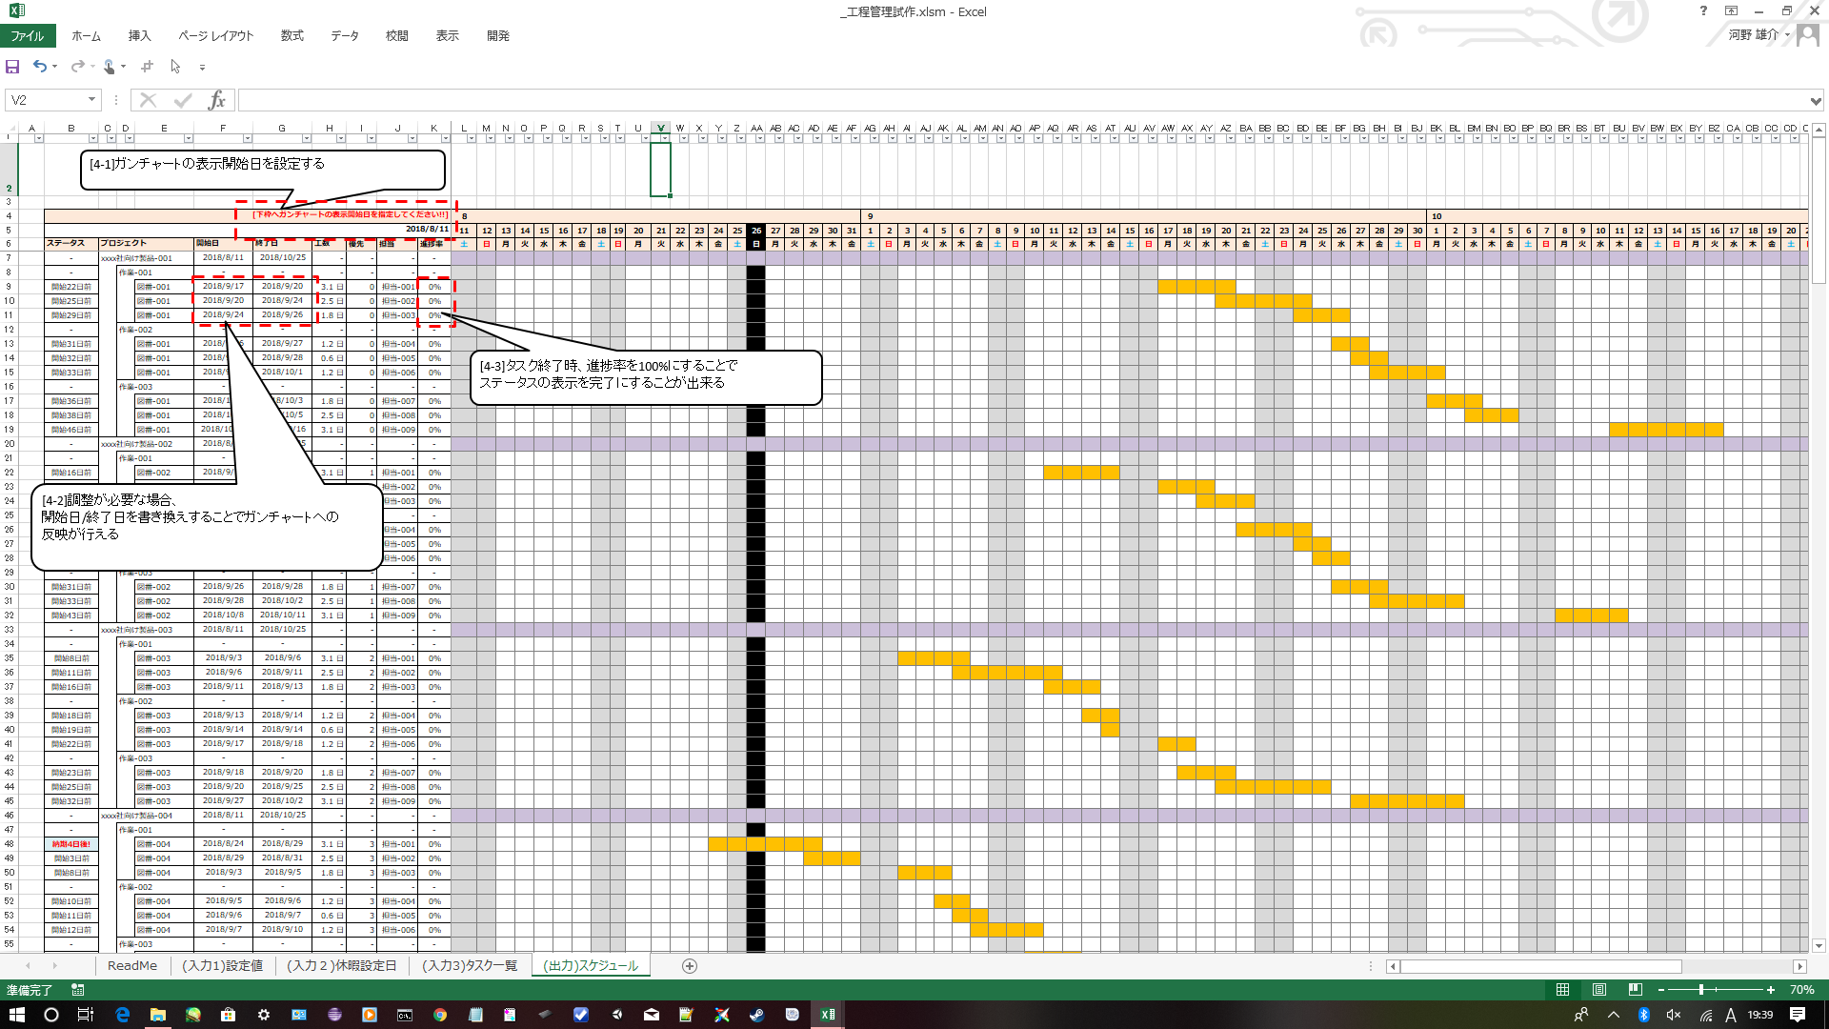
◆ガンチャーとん(WBS割付け機能付きガンチャート作成アプリ)_Ver1.00

 | Read Me(このアプリケーションの使用方法に関して)
 |  | シート："(入力1)設定値"⇒"(入力２)休暇設定日"⇒"(入力3)タスク一覧"の順に設定を行うことで、
 |  | プロジェクト/担当者毎のタスク開始/終了日を自動で計算し,ガンチャート表示まで行うことが出来ます。

 |  | [1] | ”(入力1)設定値”に、スケジュールで使用する名称を登録する

 |  | [2] | "(入力２)休暇設定日"に、休日の設定を行う

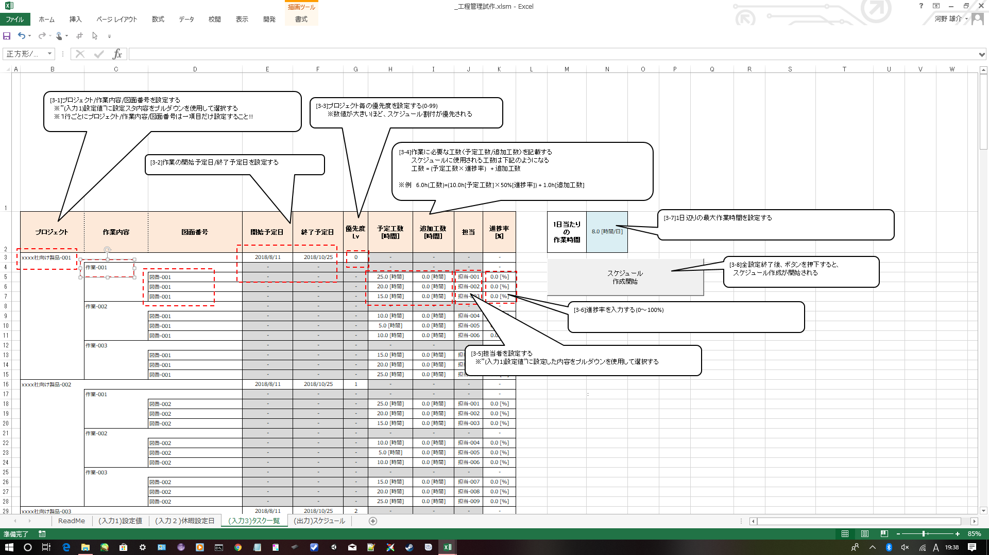

 |  | [3] | "(入力3)タスク一覧"にプロジェクト毎のタスク情報を入力する

 |  | [4] | "(出力)スケジュール"に、スケジュールの計算結果がガンチャート表示される

